2-6번
1-2
 |  |  |  |  |  |  | 1 | 추천설계 탭 클릭 | 상품플랜설계(LTRP020)
 |  |  |  |  |  |  | 2 | 1)조건 선택 -고객: 김한화 선택 : 41세 여성 1급 -상품특징 선택 : 무해지, 납면, 세만기, 표준형 -보장분석 선택 : 기누적 해소 -담보 선택 : 사망/후유, 진단비, 입원통원, 수술치료, 검사지원 2) "설계추천" 버튼 클릭 결과 생성 : 시그니처여성건강(4종/올인원플랜), 한아름종합(3종/올인원플랜), 더경증(1종/고지유형4형) | 상품플랜설계(LTRP020)
 |  |  |  |  |  |  | 3 | 1)추천상품 3개 체크 : 2)추천설계 비교 버튼 클릭 | 상품플랜설계(LTRP020)
 |  |  |  |  |  |  | 4 | 추천설계 팝업→ 상품 2개 체크 선택 후 | 추천설계비교(LTPZ021)
고지유형찾기
김한화 41세(여)
 |  |  |  |  |  |  | 5 | 설계생성 버튼 클릭 | 추천설계비교(LTPZ021)
 |  |  |  |  |  |  | 6 | 가입설계 '담보설계' 화면 확인 | 가입설계(LTPA350)_ 담보설계 STEP

3-6
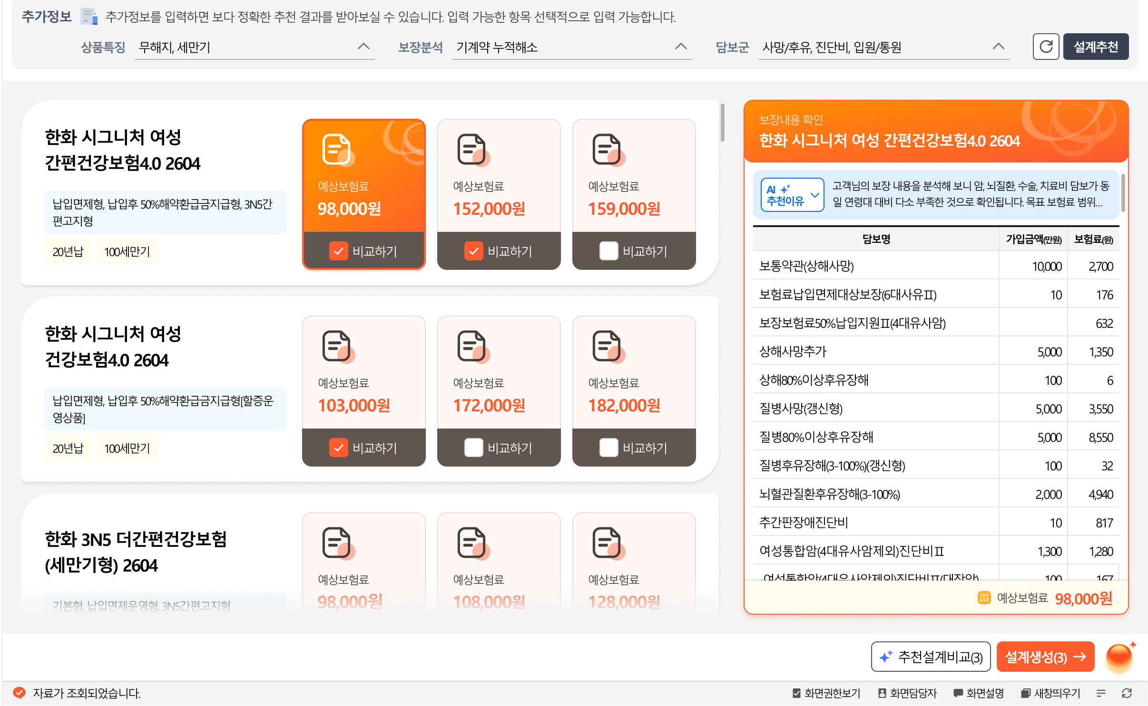

한화 시그니처 여성 건강보험4.0 2604
한화 시그니처 여성 건강보험4.0 2604

납입면제형, 납입후50%해약환급금지급형
103,695원
121,375원
담보리스트, 보험료
변경 =>
 |  |  |  |  |  |  |  | * 빨간색 보험료값 변경 요청
 |  |  |  |  |  |  |  | * 우측 담보리스트와 보험료 변경

한화 더건강한 한아름종합보험 2604
납입면제형, 납입후50%해약환급금지급형[할증운영상품]

89,230원

한화 더 경증 간편건강보험(연만기 갱신형) 2604

해약환급금미지급형, 3.10.5간편고지형

시그니처여성건강(4종/올인원플랜) |  |  | 한아름종합(3종/올인원플랜), |  |  | 더경증(1종/고지유형4형)
LA260706315118 LA260707321072 |  |  | LA260706317072 LA260707324122 |  |  | LA260707319065 LA260708336561

3추천비교
 |  |  |  |  |  |  | [[[[ 설계 내역 ]]]] |  |  |  | [[[[ 설계 내역 ]]]] |  |  | [[[[ 설계 내역 ]]]]
 |  |  |  |  |  |  |  | 시그니처여성건강(4종/올인원플랜) |  |  |  | 시그니처여성건강(4종/올인원플랜) |  |  | 한화 더건강한 한아름종합보험 무배당2604
 |  |  |  |  |  |  |  | LA260706315118 | 올인원플랜(15-80세) |  |  | LA260706315118 | 올인원플랜(15-80세) |  | LA260706317072 | 올인원플랜(15-70세)
 |  |  |  |  |  |  |  | 100세만기 월납 / 20년납 |  |  |  | 100세만기 월납 / 20년납 |  |  | 100세만기 월납 / 20년납
 |  |  |  |  |  |  |  | 보장보험료 : 121,375 |  |  |  | 보장보험료 : 103,695 |  |  | 보장보험료 : 89,230
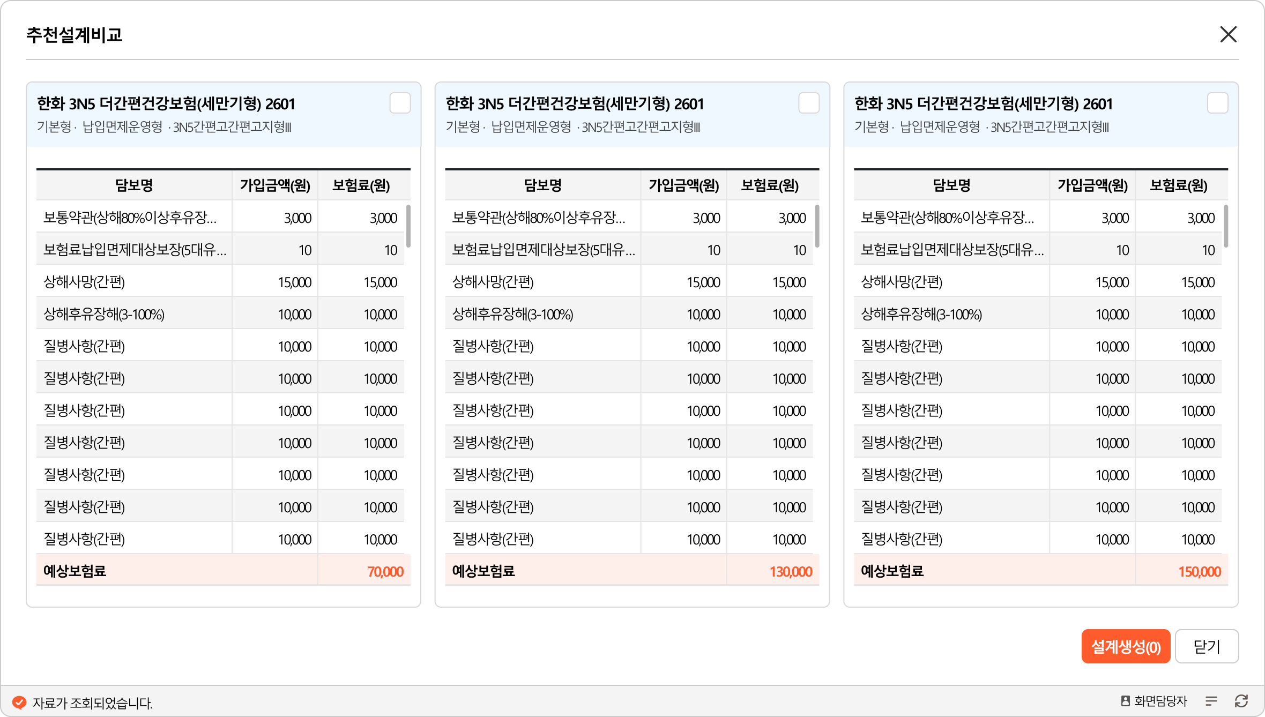
 |  |  |  |  |  |  | 순번 | 담보명 | 가입금액 | 보험료 | 담보명 | 가입금액 | 보험료 | 담보명 | 가입금액 | 보험료
 |  |  |  |  |  |  | 1 | 보통약관(상해사망) | 5,000만원 | 700 | 보통약관(상해사망) | 5,000만원 | 700 | 보통약관(상해사망) | 5,000만원 | 600
 |  |  |  |  |  |  | 2 | 보험료납입면제대상보장(6대사유Ⅱ) | 10만원 | 154 | 보험료납입면제대상보장(6대사유Ⅱ) | 10만원 | 151 | 보험료납입면제대상보장(8대사유) | 10만원 | 182
 | 1100 | 100세만기 |  | 2020 | 20년납 |  | 6 | 보장보험료50%납입지원Ⅱ(4대유사암) | 5만원 | 2,769 | 보장보험료50%납입지원Ⅱ(4대유사암) | 5만원 | 2,396 | 보장보험료50%납입지원Ⅱ(4대유사암) | 4만원 | 1,844
 | 2020 | 20년만기 |  | 3999 | 전기납 |  | 46 | 4대유사암진단비 | 2,400만원 | 3,132 | 4대유사암진단비 | 2,100만원 | 2,890 | 4대유사암진단비 | 2,000만원 | 2,420
 |  |  |  |  |  |  |  | 4대유사암진단비(기타피부암) | 600만원 | 240 | 4대유사암진단비(기타피부암) | 500만원 | 190 | 4대유사암진단비(기타피부암) | 500만원 | 200
 |  |  |  |  |  |  |  | 4대유사암진단비(제자리암) | 600만원 | 1,248 | 4대유사암진단비(제자리암) | 500만원 | 1,070 | 4대유사암진단비(제자리암) | 500만원 | 975
 |  |  |  |  |  |  |  | 4대유사암진단비(경계성종양) | 600만원 | 228 | 4대유사암진단비(경계성종양) | 500만원 | 190 | 4대유사암진단비(경계성종양) | 500만원 | 190
 |  |  |  |  |  |  |  | 4대유사암진단비(갑상선암) | 600만원 | 1,416 | 4대유사암진단비(갑상선암) | 600만원 | 1,440 | 4대유사암진단비(갑상선암) | 500만원 | 1,055
 |  |  |  |  |  |  | 58 | 여성통합암(4대유사암제외)진단비Ⅱ | 39,000만원 | 31,440 | 여성통합암(4대유사암제외)진단비Ⅱ | 28,000만원 | 21,680 | 통합암(4대유사암제외)진단비Ⅲ | 39,000만원 | 31,476
 |  |  |  |  |  |  |  | 여성통합암(4대유사암제외)진단비Ⅱ(대장암) | 3,000만원 | 4,200 | 여성통합암(4대유사암제외)진단비Ⅱ(대장암) | 2,000만원 | 2,740 | 통합암(4대유사암제외)진단비Ⅲ(대장암) | 3,000만원 | 4,290
 |  |  |  |  |  |  |  | 여성통합암(4대유사암제외)진단비Ⅱ(특정소화기관암) | 3,000만원 | 7,050 | 여성통합암(4대유사암제외)진단비Ⅱ(특정소화기관암) | 2,000만원 | 4,600 | 통합암(4대유사암제외)진단비Ⅲ(특정소화기관암) | 3,000만원 | 7,410
 |  |  |  |  |  |  |  | 여성통합암(4대유사암제외)진단비Ⅱ(유방암) | 3,000만원 | 8,700 | 여성통합암(4대유사암제외)진단비Ⅱ(유방암) | 2,000만원 | 5,800 | 통합암(4대유사암제외)진단비Ⅲ(유방암) | 3,000만원 | 7,836
 |  |  |  |  |  |  |  | 여성통합암(4대유사암제외)진단비Ⅱ(자궁관련암) | 3,000만원 | 2,400 | 여성통합암(4대유사암제외)진단비Ⅱ(자궁관련암) | 2,000만원 | 1,600 | 통합암(4대유사암제외)진단비Ⅲ(자궁관련암) | 3,000만원 | 2,424
 |  |  |  |  |  |  |  | 여성통합암(4대유사암제외)진단비Ⅱ(난소암) | 3,000만원 | 900 | 여성통합암(4대유사암제외)진단비Ⅱ(난소암) | 2,000만원 | 600 | 통합암(4대유사암제외)진단비Ⅲ(입술,구강및인두암) | 3,000만원 | 414
 |  |  |  |  |  |  |  | 여성통합암(4대유사암제외)진단비Ⅱ(특정여성생식기관암) | 3,000만원 | 120 | 여성통합암(4대유사암제외)진단비Ⅱ(특정여성생식기관암) | 2,000만원 | 80 | 통합암(4대유사암제외)진단비Ⅲ(난소암) | 3,000만원 | 906
 |  |  |  |  |  |  |  | 여성통합암(4대유사암제외)진단비Ⅱ(비뇨기관암(요로암)) | 3,000만원 | 1,050 | 여성통합암(4대유사암제외)진단비Ⅱ(비뇨기관암(요로암)) | 2,000만원 | 680 | 통합암(4대유사암제외)진단비Ⅲ(특정여성생식기관암) | 3,000만원 | 120
 |  |  |  |  |  |  |  | 여성통합암(4대유사암제외)진단비Ⅱ(폐암) | 3,000만원 | 3,060 | 여성통합암(4대유사암제외)진단비Ⅱ(폐암) | 2,000만원 | 1,980 | 통합암(4대유사암제외)진단비Ⅲ(비뇨기관암(요로암)) | 3,000만원 | 1,152
 |  |  |  |  |  |  |  | 여성통합암(4대유사암제외)진단비Ⅱ(특정호흡기및흉곽내기관암) | 3,000만원 | 270 | 여성통합암(4대유사암제외)진단비Ⅱ(특정호흡기및흉곽내기관암) | 2,000만원 | 180 | 통합암(4대유사암제외)진단비Ⅲ(폐암) | 3,000만원 | 3,246
 |  |  |  |  |  |  |  | 여성통합암(4대유사암제외)진단비Ⅱ(눈,뇌,중추신경계통및내분비선암) | 3,000만원 | 330 | 여성통합암(4대유사암제외)진단비Ⅱ(눈,뇌,중추신경계통및내분비선암) | 2,000만원 | 220 | 통합암(4대유사암제외)진단비Ⅲ(특정호흡기및흉곽내기관암) | 3,000만원 | 324
 |  |  |  |  |  |  |  | 여성통합암(4대유사암제외)진단비Ⅱ(입술,구강및인두암) | 3,000만원 | 390 | 여성통합암(4대유사암제외)진단비Ⅱ(입술,구강및인두암) | 2,000만원 | 260 | 통합암(4대유사암제외)진단비Ⅲ(눈,뇌,중추신경계통및내분비선암) | 3,000만원 | 348
 |  |  |  |  |  |  |  | 여성통합암(4대유사암제외)진단비Ⅱ(뼈,관절,악성흑색종,중피성및연조직암) | 3,000만원 | 510 | 여성통합암(4대유사암제외)진단비Ⅱ(뼈,관절,악성흑색종,중피성및연조직암) | 3,000만원 | 510 | 통합암(4대유사암제외)진단비Ⅲ(뼈,관절,악성흑색종,중피성및연조직암) | 3,000만원 | 516
 |  |  |  |  |  |  |  | 여성통합암(4대유사암제외)진단비Ⅱ(림프및조혈관련특정암) | 3,000만원 | 2,460 | 여성통합암(4대유사암제외)진단비Ⅱ(림프및조혈관련특정암) | 3,000만원 | 2,430 | 통합암(4대유사암제외)진단비Ⅲ(림프및조혈관련특정암) | 3,000만원 | 2,490
 |  |  |  |  |  |  | 162 | 암(4대유사암제외)특정치료비(암전문의료기관Ⅱ(상급종합병원등))(각연간1회한) | 9,000만원 | 36,000 | 암(4대유사암제외)특정치료비(암전문의료기관Ⅱ(상급종합병원등))(각연간1회한) | 9,000만원 | 35,710 | 암(특정유사암포함)항암세기조절방사선치료비(1회한) | 1,000만원 | 1,430
 |  |  |  |  |  |  |  | 암(4대유사암제외)특정치료비(수술)(암전문의료기관Ⅱ(상급종합병원등))(연간1회한) | 2,000만원 | 12,040 | 암(4대유사암제외)특정치료비(수술)(암전문의료기관Ⅱ(상급종합병원등))(연간1회한) | 2,000만원 | 11,940 | 암(특정유사암포함)항암양성자방사선치료비(1회한) | 3,000만원 | 990
 |  |  |  |  |  |  |  | 암(4대유사암제외)특정치료비(항암방사선치료)(암전문의료기관Ⅱ(상급종합병원등))(연간1회한) | 2,000만원 | 8,140 | 암(4대유사암제외)특정치료비(항암방사선치료)(암전문의료기관Ⅱ(상급종합병원등))(연간1회한) | 2,000만원 | 8,080 | 암(특정유사암포함)항암중입자방사선치료비(1회한) | 5,000만원 | 1,750
 |  |  |  |  |  |  |  | 암(4대유사암제외)특정치료비(항암약물치료)(암전문의료기관Ⅱ(상급종합병원등))(연간1회한) | 2,000만원 | 14,980 | 암(4대유사암제외)특정치료비(항암약물치료)(암전문의료기관Ⅱ(상급종합병원등))(연간1회한) | 2,000만원 | 14,860 | 암(특정유사암포함)표적항암약물허가치료비(1회한) | 1,000만원 | 2,520
 |  |  |  |  |  |  |  | 암(4대유사암제외)특정치료비(중환자실치료)(암전문의료기관Ⅱ(상급종합병원등))(연간1회한) | 1,000만원 | 680 | 암(4대유사암제외)특정치료비(중환자실치료)(암전문의료기관Ⅱ(상급종합병원등))(연간1회한) | 1,000만원 | 670 | 카티(CAR-T)항암약물허가치료비(1회한) | 5,000만원 | 130
 |  |  |  |  |  |  |  | 암(4대유사암제외)특정치료비(호스피스완화의료치료)(암전문의료기관Ⅱ(상급종합병원등))(연간1회한) | 2,000만원 | 160 | 암(4대유사암제외)특정치료비(호스피스완화의료치료)(암전문의료기관Ⅱ(상급종합병원등))(연간1회한) | 2,000만원 | 160 | 암(4대유사암제외)특정항암호르몬약물허가치료비(연간1회한) | 300만원 | 954
 |  |  |  |  |  |  | 168 | 4대유사암특정치료비(암전문의료기관Ⅱ(상급종합병원등))(각연간1회한) | 1,500만원 | 1,547 | 4대유사암특정치료비(암전문의료기관Ⅱ(상급종합병원등))(각연간1회한) | 1,500만원 | 1,567 | 뇌혈관질환진단비 | 2,000만원 | 15,680
 |  |  |  |  |  |  |  | 4대유사암특정치료비(수술)(암전문의료기관Ⅱ(상급종합병원등))(연간1회한) | 400만원 | 1,188 | 4대유사암특정치료비(수술)(암전문의료기관Ⅱ(상급종합병원등))(연간1회한) | 400만원 | 1,204 | 뇌졸중진단비 | 2,000만원 | 7,680
 |  |  |  |  |  |  |  | 4대유사암특정치료비(항암방사선치료)(암전문의료기관Ⅱ(상급종합병원등))(연간1회한) | 400만원 | 260 | 4대유사암특정치료비(항암방사선치료)(암전문의료기관Ⅱ(상급종합병원등))(연간1회한) | 400만원 | 260 | 뇌출혈진단비 | 1,500만원 | 1,605
 |  |  |  |  |  |  |  | 4대유사암특정치료비(항암약물치료)(암전문의료기관Ⅱ(상급종합병원등))(연간1회한) | 400만원 | 96 | 4대유사암특정치료비(항암약물치료)(암전문의료기관Ⅱ(상급종합병원등))(연간1회한) | 400만원 | 100 | 뇌전증진단비 | 1,000만원 | 1,990
 |  |  |  |  |  |  |  | 4대유사암특정치료비(중환자실치료)(암전문의료기관Ⅱ(상급종합병원등))(연간1회한) | 300만원 | 3 | 4대유사암특정치료비(중환자실치료)(암전문의료기관Ⅱ(상급종합병원등))(연간1회한) | 300만원 | 3 | 허혈성심장질환진단비 | 2,000만원 | 5,220
 |  |  |  |  |  |  | 230 | 암(특정유사암포함)항암세기조절방사선치료비(1회한) | 2,000만원 | 2,880 | 암(특정유사암포함)항암세기조절방사선치료비(1회한) | 2,000만원 | 2,860 | 급성심근경색증진단비 | 1,000만원 | 680
 |  |  |  |  |  |  | 232 | 암(특정유사암포함)항암양성자방사선치료비(1회한) | 3,000만원 | 960 | 암(특정유사암포함)항암양성자방사선치료비(1회한) | 3,000만원 | 930 | 심근병증진단비 | 1,000만원 | 1,240
 |  |  |  |  |  |  | 234 | 암(특정유사암포함)항암중입자방사선치료비(1회한) | 5,000만원 | 1,750 | 암(특정유사암포함)항암중입자방사선치료비(1회한) | 5,000만원 | 1,700 | 심장판막협착증(대동맥판막)진단비 | 100만원 | 69
 |  |  |  |  |  |  | 238 | 암(특정유사암포함)표적항암약물허가치료비(1회한) | 2,000만원 | 5,120 | 암(특정유사암포함)표적항암약물허가치료비(1회한) | 2,000만원 | 5,060 | 암(4대유사암제외)수술비Ⅱ(수술1회당) | 500만원 | 4,800
 |  |  |  |  |  |  | 240 | 카티(CAR-T)항암약물허가치료비(1회한) | 5,000만원 | 120 | 카티(CAR-T)항암약물허가치료비(1회한) | 5,000만원 | 120 | 4대유사암수술비Ⅱ(수술1회당) | 100만원 | 470
 |  |  |  |  |  |  | 242 | 암(4대유사암제외)특정항암호르몬약물허가치료비(연간1회한) | 300만원 | 894 | 암(4대유사암제외)특정항암호르몬약물허가치료비(연간1회한) | 300만원 | 876 | 뇌혈관질환수술비(1회한) | 1,000만원 | 2,700
 |  |  |  |  |  |  | 278 | 뇌혈관질환진단비 | 1,000만원 | 7,860 | 뇌혈관질환진단비 | 1,000만원 | 7,620 | 허혈성심장질환수술비(1회한) | 1,000만원 | 2,800
 |  |  |  |  |  |  | 282 | 뇌졸중진단비 | 1,000만원 | 3,740 | 뇌졸중진단비 | 1,000만원 | 3,630
 |  |  |  |  |  |  | 286 | 뇌출혈진단비 | 1,500만원 | 1,590 | 뇌출혈진단비 | 1,500만원 | 1,545
 |  |  |  |  |  |  | 287 | 뇌전증진단비 | 1,000만원 | 1,960 | 허혈성심장질환진단비 | 1,000만원 | 2,400
 |  |  |  |  |  |  | 300 | 허혈성심장질환진단비 | 1,000만원 | 2,460 | 암(4대유사암제외)수술비Ⅱ(수술1회당) | 500만원 | 4,700
 |  |  |  |  |  |  | 307 | 급성심근경색증진단비 | 1,000만원 | 600 | 4대유사암수술비Ⅱ(수술1회당) | 100만원 | 540
 |  |  |  |  |  |  | 311 | 심근병증진단비 | 1,000만원 | 1,210 | 뇌혈관질환수술비(1회한) | 1,000만원 | 2,600
 |  |  |  |  |  |  | 312 | 심장판막협착증(대동맥판막)진단비 | 100만원 | 69 | 허혈성심장질환수술비(1회한) | 1,000만원 | 2,700
 |  |  |  |  |  |  | 596 | 암(4대유사암제외)수술비Ⅱ(수술1회당) | 500만원 | 4,750 | 상해중환자실입원비(1일이상10일한도) | 20만원 | 800
 |  |  |  |  |  |  | 597 | 4대유사암수술비Ⅱ(수술1회당) | 100만원 | 530 | 질병중환자실입원비(1일이상10일한도) | 20만원 | 520
 |  |  |  |  |  |  | 605 | 뇌혈관질환수술비(1회한) | 1,000만원 | 2,700 | 치료비 선지급서비스Ⅱ 특별약관 | - | -
 |  |  |  |  |  |  | 607 | 뇌졸중수술비(1회한) | 1,000만원 | 1,700
 |  |  |  |  |  |  | 610 | 허혈성심장질환수술비(1회한) | 1,000만원 | 2,800
 |  |  |  |  |  |  | 612 | 급성심근경색증수술비(1회한) | 1,000만원 | 600
 |  |  |  |  |  |  | 621 | 상해중환자실입원비(1일이상10일한도) | 20만원 | 800
 |  |  |  |  |  |  | 631 | 질병중환자실입원비(1일이상10일한도) | 20만원 | 540
 |  |  |  |  |  |  | 692 | 치료비 선지급서비스Ⅱ 특별약관 | - | -

7-8번
 | 7 | 오른편 상단 " 꼭해야할일 " 누적 클릭 | 꼭해야할일(LTPZ005)
 | 8 | 누적탭 활성화 팝업 확인 후 " 닫기" 클릭 | 꼭해야할일(LTPZ005) _누적 탭

LA260706315118

꼭해야할일 누적 탭에 나와야 하는 항목
대상 | 인수제한 | 위배내용 | 위배유형
김한화 | 인수기준 | [ULA16364H01_1814_01] [암(유사암제외)항암호르몬약물(연1회)][전체누적][인수한도: 300 만원][초과: 300 만원] | 누적한도초과
 |  | [ULA16364H01_1818_01] [암(유사암제외)항암호르몬약물(합)][전체누적][인수한도: 300 만원][초과: 300 만원] | 누적한도초과
 |  | [ULA16364H01_1095_01] [카티(CAR-T)항암약물허가치료비(1회한)][전체누적][인수한도: 5000 만원][초과: 5,000 만원] | 누적한도초과
 |  | [ULA16364H01_1035_01] [표적항암약물허가치료비(1회한)(합)][전체누적][인수한도: 7000 만원][초과: 2,000 만원] | 누적한도초과
 |  | [ULA16364H01_663_01] [표적항암약물허가치료비(합)][전체누적][인수한도: 16000 만원][초과: 3,000 만원] | 누적한도초과
 |  | [ULA16364H01_834_01] [항암양성자방사선치료비(1회한)][전체누적][인수한도: 3000 만원][초과: 3,000 만원] | 누적한도초과
 |  | [ULA16364H01_2634_01] [항암양성자방사선치료비(합)][전체누적][인수한도: 4000 만원][초과: 2,000 만원] | 누적한도초과
 |  | [ULA16364H01_2280_01] [항암중입자방사선치료(유사암포함)(1회한)][전체누적][인수한도: 5000 만원][초과: 5,000 만원] | 누적한도초과
 | 특인대상 | [표준하체산출이력001] [특별조건부 확인 필요] 표준하체 위험지수 산출의뢰 이력이 있습니다.
 | 참고사항 | [시그니처여성올인원플랜00] [시그니처 여성 올인원플랜]
 |  | [모집인제한_암담보비중안내_여성] ▶암담보제한◀ 전체 보장보험료 (119814원) 중 암담보보장보험료 (71507원) 비중 40% 초과되었습니다. ①암직접치료통원비(상급종합병원포함) 5만원 이상 또는 ②뇌출혈진단비 1500만원 이상 가입 필요합니다. (암/유의담보 리스트는 대내문서 참고)
 |  | [테스트_13] 대인벌금: 0대물벌금: 0변호사: 0형사합의실손: 0형사합의실손_42일미만: 0
 | 청약완료불가(업계누적) | [정액담보(항암약물치료)초과ICIS001] [업계가입금액 초과 수납불가][주소희] 고액항암치료비 2억7천만원 초과시(업계 정액보상담보 포함) 가입이 불가능합니다. [당사 : 37000만원 / 타사 : 0만원]

9-16
9 | 상품플랜설계( LTPA020) MDI 선택 → 고객 정보 " 홍길순 " 선택→ "고지유형찾기" 버튼 활성화 클릭 | 상품플랜설계( LTPA020)
10 | 고지유형 찾기 팝업에서 고지유형 3개 선택 | 고지유형찾기(LTPZ034)
11 | "가능상품 보기" 버튼 클릭 | 고지유형찾기(LTPZ034)
10
12 | 상품플랜설계_상품선택화면에 선택 상품 목록 확인 후 상품/플랜 선택 | 상품플랜설계( LTPA020)
13 | "설계시작" 버튼 클릭 | 상품플랜설계( LTPA020)
14 | 담보 선택 →담보 레이어 확인 | 가입설계(LTPA350)_ 담보설계 STEP
11-13
15 | "AI 질문하기' 클릭 | 가입설계(LTPA350)_ 담보설계 STEP (담보 레이어)
9
16 | AI 챗봇 활성화 , 내용 확인 후 닫기 (X) 클릭 | AI 챗봇
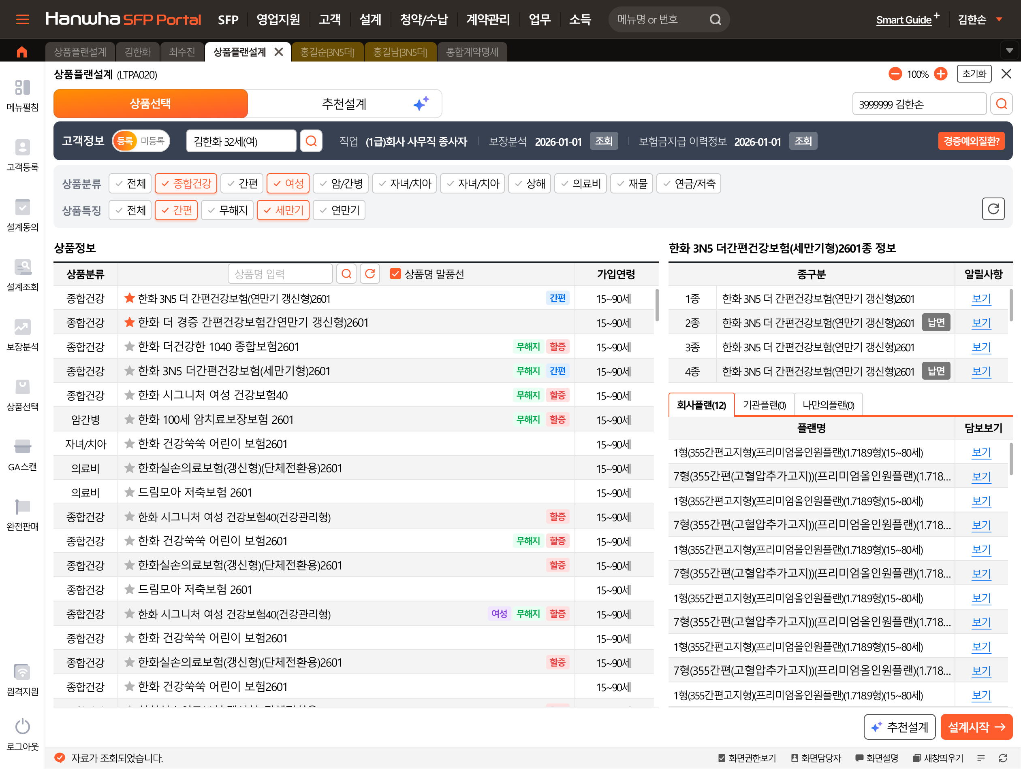
고지유형찾기
김한화 41세(여)
 |  |  | 간편 | 한화 시그니처 여성 간편건강보험4.0 2604 | 여성 | 무해지 | 간편 | 만15~89세
 |  |  | 간편 | 한화 3N5 더간편건강보험(세만기형) 2604 |  | 무해지 | 간편 | 15~89세
 |  |  | 간편 | 한화 3N5 더간편건강보험(연만기 갱신형) 2604 |  | 무해지 | 간편 | 15~90세
 |  |  | 간편 | 한화 311 간편건강보험(연만기 갱신형) 2604 |  | 무해지 | 간편 | 15~90세
 |  |  | 간편 | 한화 더 경증 간편건강보험(연만기 갱신형) 2604 |  | 무해지 | 간편 | 15~90세
체크 박스
 |  |  | 간편 | 한화 더 경증 간편건강보험Ⅱ(세만기형) 2604 |  | 무해지 | 간편 | 15~89세
미선택 상태

 |  |  | 1종 | 납입후50%해약환급금지급형, 간편고지형 | 납면
 |  |  | 2종 | 기본형, 간편고지형 | 납면
 |  |  | 3종 | 납입후50%해약환급금지급형, 일반고지형 | 납면
 |  |  | 4종 | 기본형, 일반고지형 | 납면

 |  |  |  | <회사플랜>
 |  |  |  | 1-12형(프리미엄올인원플랜)(15-80세)
 |  |  |  | 1형(3.10.5간편고지형)(올인원플랜)(1~4형)(15-80세)
 |  |  |  | 2형(3.10.5간편고지형(고혈압추가고지))(올인원플랜)(1~4형)(15-80세)
 |  |  |  | 3형(3.10.5간편고지형(당뇨추가고지))(올인원플랜)(1~4형)(15-80세)
 |  |  |  | 4형(3.10.5간편고지형(고혈압및당뇨추가고지))(올인원플랜)(1~4형)(15-80세)
 |  |  |  | 5형(385간편고지형)(올인원플랜)(5~12형)(15-80세)
 |  |  |  | 6형(385간편고지형(고혈압추가고지))(올인원플랜)(5~12형)(15-80세)
 |  |  |  | 7형(385간편고지형(당뇨추가고지))(올인원플랜)(5~12형)(15-80세)
 |  |  |  | 8형(385간편고지형(고혈압및당뇨추가고지))(올인원플랜)(5~12형)(15-80세)
 |  |  |  | 9형(365간편고지형)(올인원플랜)(5~12형)(15-80세)
 |  |  |  | 10형(365간편고지형(고혈압추가고지))(올인원플랜)(5~12형)(15-80세)
 |  |  |  | 11형(365간편고지형(당뇨추가고지))(올인원플랜)(5~12형)(15-80세)
 |  |  |  | 12형(365간편고지형(고혈압및당뇨추가고지))(올인원플랜)(5~12형)(15-80세)

체크 박스

체크 박스
14-16
 |  |  | LA260706316585
 |  |  | 한화 더 경증 간편건강보험Ⅱ(세만기형) 2604/납입후50%해약환급금지급형, 간편고지형
 |  |  | 9형(365간편고지형)/(올인원플랜)(5~12형)(15-80세) |  |  |  | * 아래는 선택된 담보만.
 |  |  | 보험료 : 111139

 |  |  | 순번 | 담보명 | 가능금액 | 가입금액 | 보험료 | 만기 | 납기
 |  |  | 1 | 보통약관(상해80%이상후유장해)(간편) |  | 1,000만원 | 70 | 100세만기 | 20년납
 |  |  | 2 | 보험료납입면제대상보장(4대사유)(간편) |  | 10만원 | 247 | 100세만기 | 20년납
 |  |  | 50 | 암(4대유사암제외)진단비(간편) |  | 3,000만원 | 48,600 | 100세만기 | 20년납
 |  |  | 52 | 4대유사암진단비(간편) |  | 2,400만원 | 5,424 | 100세만기 | 20년납
보험료
 |  |  |  | 4대유사암진단비(기타피부암)(간편) |  | 600만원 | 456 | 100세만기 | 20년납
 |  |  |  | 4대유사암진단비(제자리암)(간편) |  | 600만원 | 2,154 | 100세만기 | 20년납
 |  |  |  | 4대유사암진단비(경계성종양)(간편) |  | 600만원 | 414 | 100세만기 | 20년납
 |  |  |  | 4대유사암진단비(갑상선암)(간편) |  | 600만원 | 2,400 | 100세만기 | 20년납
 |  |  | 264 | 암(특정유사암포함)항암세기조절방사선치료비(1회한)(간편) |  | 1,000만원 | 2,350 | 100세만기 | 20년납
 |  |  | 266 | 암(특정유사암포함)항암양성자방사선치료비(1회한)(간편) |  | 2,000만원 | 1,080 | 100세만기 | 20년납
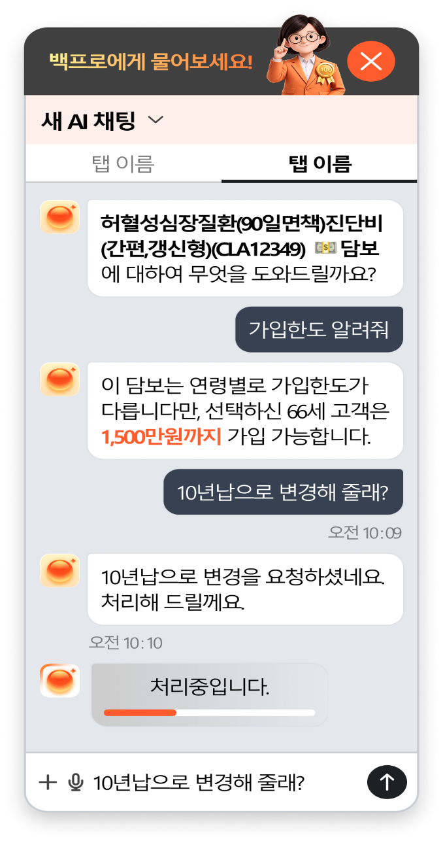
 |  |  | 268 | 암(특정유사암포함)항암중입자방사선치료비(1회한)(간편) |  | 3,000만원 | 1,710 | 100세만기 | 20년납
 |  |  | 273 | 암(특정유사암포함)표적항암약물허가치료비(1회한)(간편) |  | 500만원 | 2,045 | 100세만기 | 20년납
 |  |  | 274 | 카티(CAR-T)항암약물허가치료비(1회한)(간편) |  | 5,000만원 | 215 | 100세만기 | 20년납
 |  |  | 276 | 암(4대유사암제외)특정항암호르몬약물허가치료비(연간1회한)(간편) |  | 200만원 | 1,060 | 100세만기 | 20년납
허혈성심장질환진단비(간편)(CLA11938)
담보에 대하여 무엇을 도와드릴까요?
 |  |  | 302 | 뇌혈관질환진단비(간편) |  | 500만원 | 8,390 | 100세만기 | 20년납
 |  |  | 305 | 뇌졸중진단비(간편) |  | 500만원 | 4,385 | 100세만기 | 20년납
 |  |  | 307 | 뇌출혈진단비(간편) |  | 1,500만원 | 3,900 | 100세만기 | 20년납
 |  |  | 308 | 뇌전증진단비(간편) |  | 1,000만원 | 3,240 | 100세만기 | 20년납
 |  |  | 320 | 허혈성심장질환진단비(간편) |  | 500만원 | 2,980 | 100세만기 | 20년납
 |  |  | 323 | 심혈관특정질환Ⅰ진단비(간편) |  | 500만원 | 4,660 | 100세만기 | 20년납
 |  |  | 325 | 심혈관특정질환Ⅱ진단비(간편) |  | 1,000만원 | 2,040 | 100세만기 | 20년납
 |  | 허혈성심장질환진단비(간편)(CLA11938) | 329 | 급성심근경색증진단비(간편) |  | 1,000만원 | 1,600 | 100세만기 | 20년납
 |  |  | 331 | 심근병증진단비(간편) |  | 1,000만원 | 2,090 | 100세만기 | 20년납
 |  |  | 332 | 심장판막협착증(대동맥판막)진단비(간편) |  | 100만원 | 118 | 100세만기 | 20년납
 |  |  | 553 | 암(4대유사암제외)수술비Ⅱ(수술1회당)(간편) |  | 500만원 | 8,000 | 100세만기 | 20년납
허혈성심장질환진단비(간편)(CLA11938)
보험기간 중에 약관에서 정한 "허혈성심장질환"으로 진단확정된 경우 보험가입금액 지급(최초 1회한, 계약일부터 경과기간 1년 미만시 보험가입금액의 50% 지급) * 가입단위 : 100만원 * 플랜상품 가입금액 : 100만원 ~ 1,000만원
 |  |  | 555 | 4대유사암수술비Ⅱ(수술1회당)(간편) |  | 100만원 | 830 | 100세만기 | 20년납
 |  |  | 562 | 뇌혈관질환수술비(1회한)(간편) |  | 500만원 | 2,950 | 100세만기 | 20년납
 |  |  | 565 | 허혈성심장질환수술비(1회한)(간편) |  | 500만원 | 3,155 | 100세만기 | 20년납

19-23
 | 17 | 담보설계에서 " 보험료 계산(지침) 버튼 클릭 | 가입설계(LTPA350)_ 담보설계 STEP
 | 18 | 지침확인결과 팝업 " AI 자동해소" 버튼 클릭 | 지침확인결과(LTPZ022)
 | 19 | AI 인수지침 위배 해소 결과 확인 및 적용 팝업에서 A안 선택 | AI 인수지침 위배 해소 결과 확인 및 적용(LTPZ068)
 | 20 | "적용" 버튼 클릭 | AI 인수지침 위배 해소 결과 확인 및 적용(LTPZ068)
 | 21 | "꼭해야할일" 예상 UW 클릭 | 가입설계(LTPA350)_ 담보설계 STEP
 | 22 | 대안설계 1개 선택 | 꼭해야할일(LTPZ005) _예상 UW 탭
 | 23 | "설계 생성" 버튼 클릭 | 꼭해야할일(LTPZ005) _예상 UW 탭

 | [[[[ 설계 내역 ]]]]
 |  | 시그니처여성건강(4종/올인원플랜)
 |  | LA260706315118
 |  | 100세만기 월납 / 20년납 |  | * 아래는 선택된 담보만.
 |  | 보장보험료 : 121,375
17
 | 순번 | 담보명 | 가능금액 | 가입금액 | 보험료 | 만기 | 납기
 | 1 | 보통약관(상해사망) |  | 5,000만원 | 700 | 100세만기 | 20년납
 | 2 | 보험료납입면제대상보장(6대사유Ⅱ) |  | 10만원 | 154 | 100세만기 | 20년납
 | 6 | 보장보험료50%납입지원Ⅱ(4대유사암) |  | 5만원 | 2,769 | 20년만기 | 전기납
 | 46 | 4대유사암진단비 |  | 2,400만원 | 3,132 | 100세만기 | 20년납
 |  | 4대유사암진단비(기타피부암) |  | 600만원 | 240 | 100세만기 | 20년납
 |  | 4대유사암진단비(제자리암) |  | 600만원 | 1,248 | 100세만기 | 20년납
 |  | 4대유사암진단비(경계성종양) |  | 600만원 | 228 | 100세만기 | 20년납
 |  | 4대유사암진단비(갑상선암) |  | 600만원 | 1,416 | 100세만기 | 20년납
 | 58 | 여성통합암(4대유사암제외)진단비Ⅱ |  | 39,000만원 | 31,440 | 100세만기 | 20년납
 |  | 여성통합암(4대유사암제외)진단비Ⅱ(대장암) |  | 3,000만원 | 4,200 | 100세만기 | 20년납
 |  | 여성통합암(4대유사암제외)진단비Ⅱ(특정소화기관암) |  | 3,000만원 | 7,050 | 100세만기 | 20년납
 |  | 여성통합암(4대유사암제외)진단비Ⅱ(유방암) |  | 3,000만원 | 8,700 | 100세만기 | 20년납
 |  | 여성통합암(4대유사암제외)진단비Ⅱ(자궁관련암) |  | 3,000만원 | 2,400 | 100세만기 | 20년납
 |  | 여성통합암(4대유사암제외)진단비Ⅱ(난소암) |  | 3,000만원 | 900 | 100세만기 | 20년납
 |  | 여성통합암(4대유사암제외)진단비Ⅱ(특정여성생식기관암) |  | 3,000만원 | 120 | 100세만기 | 20년납
 |  | 여성통합암(4대유사암제외)진단비Ⅱ(비뇨기관암(요로암)) |  | 3,000만원 | 1,050 | 100세만기 | 20년납
 |  | 여성통합암(4대유사암제외)진단비Ⅱ(폐암) |  | 3,000만원 | 3,060 | 100세만기 | 20년납
 |  | 여성통합암(4대유사암제외)진단비Ⅱ(특정호흡기및흉곽내기관암) |  | 3,000만원 | 270 | 100세만기 | 20년납
 |  | 여성통합암(4대유사암제외)진단비Ⅱ(눈,뇌,중추신경계통및내분비선암) |  | 3,000만원 | 330 | 100세만기 | 20년납
 |  | 여성통합암(4대유사암제외)진단비Ⅱ(입술,구강및인두암) |  | 3,000만원 | 390 | 100세만기 | 20년납
 |  | 여성통합암(4대유사암제외)진단비Ⅱ(뼈,관절,악성흑색종,중피성및연조직암) |  | 3,000만원 | 510 | 100세만기 | 20년납
 |  | 여성통합암(4대유사암제외)진단비Ⅱ(림프및조혈관련특정암) |  | 3,000만원 | 2,460 | 100세만기 | 20년납
 | 162 | 암(4대유사암제외)특정치료비(암전문의료기관Ⅱ(상급종합병원등))(각연간1회한) |  | 9,000만원 | 36,000 | 100세만기 | 20년납
 |  | 암(4대유사암제외)특정치료비(수술)(암전문의료기관Ⅱ(상급종합병원등))(연간1회한) |  | 2,000만원 | 12,040 | 100세만기 | 20년납
 |  | 암(4대유사암제외)특정치료비(항암방사선치료)(암전문의료기관Ⅱ(상급종합병원등))(연간1회한) |  | 2,000만원 | 8,140 | 100세만기 | 20년납
 |  | 암(4대유사암제외)특정치료비(항암약물치료)(암전문의료기관Ⅱ(상급종합병원등))(연간1회한) |  | 2,000만원 | 14,980 | 100세만기 | 20년납
 |  | 암(4대유사암제외)특정치료비(중환자실치료)(암전문의료기관Ⅱ(상급종합병원등))(연간1회한) |  | 1,000만원 | 680 | 100세만기 | 20년납
 |  | 암(4대유사암제외)특정치료비(호스피스완화의료치료)(암전문의료기관Ⅱ(상급종합병원등))(연간1회한) |  | 2,000만원 | 160 | 100세만기 | 20년납
 | 168 | 4대유사암특정치료비(암전문의료기관Ⅱ(상급종합병원등))(각연간1회한) |  | 1,500만원 | 1,547 | 100세만기 | 20년납
 |  | 4대유사암특정치료비(수술)(암전문의료기관Ⅱ(상급종합병원등))(연간1회한) |  | 400만원 | 1,188 | 100세만기 | 20년납
 |  | 4대유사암특정치료비(항암방사선치료)(암전문의료기관Ⅱ(상급종합병원등))(연간1회한) |  | 400만원 | 260 | 100세만기 | 20년납
 |  | 4대유사암특정치료비(항암약물치료)(암전문의료기관Ⅱ(상급종합병원등))(연간1회한) |  | 400만원 | 96 | 100세만기 | 20년납
 |  | 4대유사암특정치료비(중환자실치료)(암전문의료기관Ⅱ(상급종합병원등))(연간1회한) |  | 300만원 | 3 | 100세만기 | 20년납
 | 230 | 암(특정유사암포함)항암세기조절방사선치료비(1회한) |  | 2,000만원 | 2,880 | 100세만기 | 20년납
 | 232 | 암(특정유사암포함)항암양성자방사선치료비(1회한) |  | 3,000만원 | 960 | 100세만기 | 20년납
 | 234 | 암(특정유사암포함)항암중입자방사선치료비(1회한) |  | 5,000만원 | 1,750 | 100세만기 | 20년납
 | 238 | 암(특정유사암포함)표적항암약물허가치료비(1회한) |  | 2,000만원 | 5,120 | 100세만기 | 20년납
 | 240 | 카티(CAR-T)항암약물허가치료비(1회한) |  | 5,000만원 | 120 | 100세만기 | 20년납
 | 242 | 암(4대유사암제외)특정항암호르몬약물허가치료비(연간1회한) |  | 300만원 | 894 | 100세만기 | 20년납
 | 278 | 뇌혈관질환진단비 |  | 1,000만원 | 7,860 | 100세만기 | 20년납
 | 282 | 뇌졸중진단비 |  | 1,000만원 | 3,740 | 100세만기 | 20년납
 | 286 | 뇌출혈진단비 |  | 1,500만원 | 1,590 | 100세만기 | 20년납
 | 287 | 뇌전증진단비 |  | 1,000만원 | 1,960 | 100세만기 | 20년납
 | 300 | 허혈성심장질환진단비 |  | 1,000만원 | 2,460 | 100세만기 | 20년납
 | 307 | 급성심근경색증진단비 |  | 1,000만원 | 600 | 100세만기 | 20년납
 | 311 | 심근병증진단비 |  | 1,000만원 | 1,210 | 100세만기 | 20년납
 | 312 | 심장판막협착증(대동맥판막)진단비 |  | 100만원 | 69 | 100세만기 | 20년납
 | 596 | 암(4대유사암제외)수술비Ⅱ(수술1회당) |  | 500만원 | 4,750 | 100세만기 | 20년납
 | 597 | 4대유사암수술비Ⅱ(수술1회당) |  | 100만원 | 530 | 100세만기 | 20년납
 | 605 | 뇌혈관질환수술비(1회한) |  | 1,000만원 | 2,700 | 100세만기 | 20년납
 | 607 | 뇌졸중수술비(1회한) |  | 1,000만원 | 1,700 | 100세만기 | 20년납
 | 610 | 허혈성심장질환수술비(1회한) |  | 1,000만원 | 2,800 | 100세만기 | 20년납
 | 612 | 급성심근경색증수술비(1회한) |  | 1,000만원 | 600 | 100세만기 | 20년납
 | 621 | 상해중환자실입원비(1일이상10일한도) |  | 20만원 | 800 | 100세만기 | 20년납
 | 631 | 질병중환자실입원비(1일이상10일한도) |  | 20만원 | 540 | 100세만기 | 20년납
 | 692 | 치료비 선지급서비스Ⅱ 특별약관 |  | - | -

[[[[ 지침결과 ]]]]
 | 시그니처여성건강(4종/올인원플랜)
 | LA260706315118
 | 100세만기 월납 / 20년납 |  | * 아래는 선택된 담보만.
 | 보장보험료 : 121,375
대상 | 인수제한 | 위배내용 | 위배유형
18
김한화 | 인수기준 | [ULA16364H01_1814_01] [암(유사암제외)항암호르몬약물(연1회)][전체누적][인수한도: 300 만원][초과: 300 만원] | 누적한도초과
 |  | [ULA16364H01_1818_01] [암(유사암제외)항암호르몬약물(합)][전체누적][인수한도: 300 만원][초과: 300 만원] | 누적한도초과
 |  | [ULA16364H01_1095_01] [카티(CAR-T)항암약물허가치료비(1회한)][전체누적][인수한도: 5000 만원][초과: 5,000 만원] | 누적한도초과
 |  | [ULA16364H01_1035_01] [표적항암약물허가치료비(1회한)(합)][전체누적][인수한도: 7000 만원][초과: 2,000 만원] | 누적한도초과
 |  | [ULA16364H01_663_01] [표적항암약물허가치료비(합)][전체누적][인수한도: 16000 만원][초과: 3,000 만원] | 누적한도초과
 |  | [ULA16364H01_834_01] [항암양성자방사선치료비(1회한)][전체누적][인수한도: 3000 만원][초과: 3,000 만원] | 누적한도초과
 |  | [ULA16364H01_2634_01] [항암양성자방사선치료비(합)][전체누적][인수한도: 4000 만원][초과: 2,000 만원] | 누적한도초과
 |  | [ULA16364H01_2280_01] [항암중입자방사선치료(유사암포함)(1회한)][전체누적][인수한도: 5000 만원][초과: 5,000 만원] | 누적한도초과
 | 특인대상 | [표준하체산출이력001] [특별조건부 확인 필요] 표준하체 위험지수 산출의뢰 이력이 있습니다.
 | 참고사항 | [시그니처여성올인원플랜00] [시그니처 여성 올인원플랜]
 |  | [모집인제한_암담보비중안내_여성] ▶암담보제한◀ 전체 보장보험료 (119814원) 중 암담보보장보험료 (71507원) 비중 40% 초과되었습니다. ①암직접치료통원비(상급종합병원포함) 5만원 이상 또는 ②뇌출혈진단비 1500만원 이상 가입 필요합니다. (암/유의담보 리스트는 대내문서 참고)
 |  | [테스트_13] 대인벌금: 0대물벌금: 0변호사: 0형사합의실손: 0형사합의실손_42일미만: 0
 | 청약완료불가(업계누적) | [정액담보(항암약물치료)초과ICIS001] [업계가입금액 초과 수납불가][주소희] 고액항암치료비 2억7천만원 초과시(업계 정액보상담보 포함) 가입이 불가능합니다. [당사 : 37000만원 / 타사 : 0만원]

19-20

[[[[ AI지침해소 ]]]]

 |  |  | 현재 |  | A안 |  | B안 |  | C안
 | 순번 | 담보명 | 가입금액 | 보험료 | 가입금액 | 보험료 | 가입금액 | 보험료 | 가입금액 | 보험료
 | 1 | 보통약관(상해사망) | 5,000만원 | 700 | 5,000만원 | 700 | 5,000만원 | 700 | 5,000만원 | 700
 | 2 | 보험료납입면제대상보장(6대사유Ⅱ) | 10만원 | 154 | 10만원 | 154 | 10만원 | 154 | 10만원 | 154
 | 6 | 보장보험료50%납입지원Ⅱ(4대유사암) | 5만원 | 2,769 | 5만원 | 2,769 | 5만원 | 2,769 | 5만원 | 2,769
 | 46 | 4대유사암진단비 | 2,400만원 | 3,132 | 2,400만원 | 3,132 | 2,400만원 | 3,132 | 2,400만원 | 3,132
 |  | 4대유사암진단비(기타피부암) | 600만원 | 240 | 600만원 | 240 | 600만원 | 240 | 600만원 | 240
 |  | 4대유사암진단비(제자리암) | 600만원 | 1,248 | 600만원 | 1,248 | 600만원 | 1,248 | 600만원 | 1,248
 |  | 4대유사암진단비(경계성종양) | 600만원 | 228 | 600만원 | 228 | 600만원 | 228 | 600만원 | 228
 |  | 4대유사암진단비(갑상선암) | 600만원 | 1,416 | 600만원 | 1,416 | 600만원 | 1,416 | 600만원 | 1,416
 | 58 | 여성통합암(4대유사암제외)진단비Ⅱ | 39,000만원 | 31,440 | 39,000만원 | 31,440 | 39,000만원 | 31,440 | 39,000만원 | 31,440
 |  | 여성통합암(4대유사암제외)진단비Ⅱ(대장암) | 3,000만원 | 4,200 | 3,000만원 | 4,200 | 3,000만원 | 4,200 | 3,000만원 | 4,200
 |  | 여성통합암(4대유사암제외)진단비Ⅱ(특정소화기관암) | 3,000만원 | 7,050 | 3,000만원 | 7,050 | 3,000만원 | 7,050 | 3,000만원 | 7,050
 |  | 여성통합암(4대유사암제외)진단비Ⅱ(유방암) | 3,000만원 | 8,700 | 3,000만원 | 8,700 | 3,000만원 | 8,700 | 3,000만원 | 8,700
 |  | 여성통합암(4대유사암제외)진단비Ⅱ(자궁관련암) | 3,000만원 | 2,400 | 3,000만원 | 2,400 | 3,000만원 | 2,400 | 3,000만원 | 2,400
 |  | 여성통합암(4대유사암제외)진단비Ⅱ(난소암) | 3,000만원 | 900 | 3,000만원 | 900 | 3,000만원 | 900 | 3,000만원 | 900
 |  | 여성통합암(4대유사암제외)진단비Ⅱ(특정여성생식기관암) | 3,000만원 | 120 | 3,000만원 | 120 | 3,000만원 | 120 | 3,000만원 | 120
 |  | 여성통합암(4대유사암제외)진단비Ⅱ(비뇨기관암(요로암)) | 3,000만원 | 1,050 | 3,000만원 | 1,050 | 3,000만원 | 1,050 | 3,000만원 | 1,050
 |  | 여성통합암(4대유사암제외)진단비Ⅱ(폐암) | 3,000만원 | 3,060 | 3,000만원 | 3,060 | 3,000만원 | 3,060 | 3,000만원 | 3,060
 |  | 여성통합암(4대유사암제외)진단비Ⅱ(특정호흡기및흉곽내기관암) | 3,000만원 | 270 | 3,000만원 | 270 | 3,000만원 | 270 | 3,000만원 | 270
 |  | 여성통합암(4대유사암제외)진단비Ⅱ(눈,뇌,중추신경계통및내분비선암) | 3,000만원 | 330 | 3,000만원 | 330 | 3,000만원 | 330 | 3,000만원 | 330
 |  | 여성통합암(4대유사암제외)진단비Ⅱ(입술,구강및인두암) | 3,000만원 | 390 | 3,000만원 | 390 | 3,000만원 | 390 | 3,000만원 | 390
 |  | 여성통합암(4대유사암제외)진단비Ⅱ(뼈,관절,악성흑색종,중피성및연조직암) | 3,000만원 | 510 | 3,000만원 | 510 | 3,000만원 | 510 | 3,000만원 | 510
 |  | 여성통합암(4대유사암제외)진단비Ⅱ(림프및조혈관련특정암) | 3,000만원 | 2,460 | 3,000만원 | 2,460 | 3,000만원 | 2,460 | 3,000만원 | 2,460
 | 162 | 암(4대유사암제외)특정치료비(암전문의료기관Ⅱ(상급종합병원등))(각연간1회한) | 9,000만원 | 36,000 | 9,000만원 | 36,000 | 9,000만원 | 36,000 | 9,000만원 | 36,000
 |  | 암(4대유사암제외)특정치료비(수술)(암전문의료기관Ⅱ(상급종합병원등))(연간1회한) | 2,000만원 | 12,040 | 2,000만원 | 12,040 | 2,000만원 | 12,040 | 2,000만원 | 12,040
 |  | 암(4대유사암제외)특정치료비(항암방사선치료)(암전문의료기관Ⅱ(상급종합병원등))(연간1회한) | 2,000만원 | 8,140 | 2,000만원 | 8,140 | 2,000만원 | 8,140 | 2,000만원 | 8,140
 |  | 암(4대유사암제외)특정치료비(항암약물치료)(암전문의료기관Ⅱ(상급종합병원등))(연간1회한) | 2,000만원 | 14,980 | 2,000만원 | 14,980 | 2,000만원 | 14,980 | 2,000만원 | 14,980
 |  | 암(4대유사암제외)특정치료비(중환자실치료)(암전문의료기관Ⅱ(상급종합병원등))(연간1회한) | 1,000만원 | 680 | 1,000만원 | 680 | 1,000만원 | 680 | 1,000만원 | 680
 |  | 암(4대유사암제외)특정치료비(호스피스완화의료치료)(암전문의료기관Ⅱ(상급종합병원등))(연간1회한) | 2,000만원 | 160 | 2,000만원 | 160 | 2,000만원 | 160 | 2,000만원 | 160
 | 168 | 4대유사암특정치료비(암전문의료기관Ⅱ(상급종합병원등))(각연간1회한) | 1,500만원 | 1,547 | 1,500만원 | 1,547 | 1,500만원 | 1,547 | 1,500만원 | 1,547
 |  | 4대유사암특정치료비(수술)(암전문의료기관Ⅱ(상급종합병원등))(연간1회한) | 400만원 | 1,188 | 400만원 | 1,188 | 400만원 | 1,188 | 400만원 | 1,188
 |  | 4대유사암특정치료비(항암방사선치료)(암전문의료기관Ⅱ(상급종합병원등))(연간1회한) | 400만원 | 260 | 400만원 | 260 | 400만원 | 260 | 400만원 | 260
 |  | 4대유사암특정치료비(항암약물치료)(암전문의료기관Ⅱ(상급종합병원등))(연간1회한) | 400만원 | 96 | 400만원 | 96 | 400만원 | 96 | 400만원 | 96
 |  | 4대유사암특정치료비(중환자실치료)(암전문의료기관Ⅱ(상급종합병원등))(연간1회한) | 300만원 | 3 | 300만원 | 3 | 300만원 | 3 | 300만원 | 3
 | 230 | 암(특정유사암포함)항암세기조절방사선치료비(1회한) | 2,000만원 | 2,880 | 2,000만원 | 2,880 | 2,000만원 | 2,880 | 0 | 0
 | 232 | 암(특정유사암포함)항암양성자방사선치료비(1회한) | 3,000만원 | 960 | 0 | 0 | 0 | 0 | 0 | 0
 | 234 | 암(특정유사암포함)항암중입자방사선치료비(1회한) | 5,000만원 | 1,750 | 0 | 0 | 0 | 0 | 0 | 0
 | 238 | 암(특정유사암포함)표적항암약물허가치료비(1회한) | 2,000만원 | 5,120 | 0 | 0 | 0 | 0 | 0 | 0
 | 240 | 카티(CAR-T)항암약물허가치료비(1회한) | 5,000만원 | 120 | 0 | 0 | 0 | 0 | 0 | 0
 | 242 | 암(4대유사암제외)특정항암호르몬약물허가치료비(연간1회한) | 300만원 | 894 | 0 | 0 | 0 | 0 | 0 | 0
 | 278 | 뇌혈관질환진단비 | 1,000만원 | 7,860 | 1,000만원 | 7,860 | 1,000만원 | 7,860 | 1,000만원 | 7,860
 | 282 | 뇌졸중진단비 | 1,000만원 | 3,740 | 1,000만원 | 3,740 | 1,000만원 | 3,740 | 1,000만원 | 3,740
 | 286 | 뇌출혈진단비 | 1,500만원 | 1,590 | 1,500만원 | 1,590 | 1,500만원 | 1,590 | 1,500만원 | 1,590
 | 287 | 뇌전증진단비 | 1,000만원 | 1,960 | 1,000만원 | 1,960 | 1,000만원 | 1,960 | 1,000만원 | 1,960
 | 300 | 허혈성심장질환진단비 | 1,000만원 | 2,460 | 1,000만원 | 2,460 | 1,000만원 | 2,460 | 1,000만원 | 2,460
 | 307 | 급성심근경색증진단비 | 1,000만원 | 600 | 1,000만원 | 600 | 1,000만원 | 600 | 1,000만원 | 600
 | 311 | 심근병증진단비 | 1,000만원 | 1,210 | 1,000만원 | 1,210 | 1,000만원 | 1,210 | 1,000만원 | 1,210
 | 312 | 심장판막협착증(대동맥판막)진단비 | 100만원 | 69 | 100만원 | 69 | 100만원 | 69 | 100만원 | 69
 | 596 | 암(4대유사암제외)수술비Ⅱ(수술1회당) | 500만원 | 4,750 | 500만원 | 4,750 | 500만원 | 4,750 | 500만원 | 4,750
 | 597 | 4대유사암수술비Ⅱ(수술1회당) | 100만원 | 530 | 100만원 | 530 | 100만원 | 530 | 100만원 | 530
 | 605 | 뇌혈관질환수술비(1회한) | 1,000만원 | 2,700 | 1,000만원 | 2,700 | 1,000만원 | 2,700 | 1,000만원 | 2,700
 | 607 | 뇌졸중수술비(1회한) | 1,000만원 | 1,700 | 1,000만원 | 1,700 | 1,000만원 | 1,700 | 1,000만원 | 1,700
 | 610 | 허혈성심장질환수술비(1회한) | 1,000만원 | 2,800 | 1,000만원 | 2,800 | 1,000만원 | 2,800 | 1,000만원 | 2,800
 | 612 | 급성심근경색증수술비(1회한) | 1,000만원 | 600 | 1,000만원 | 600 | 1,000만원 | 600 | 1,000만원 | 600
 | 621 | 상해중환자실입원비(1일이상10일한도) | 20만원 | 800 | 20만원 | 800 | 20만원 | 800 | 20만원 | 800
 | 631 | 질병중환자실입원비(1일이상10일한도) | 20만원 | 540 | 20만원 | 540 | 20만원 | 540 | 20만원 | 540
 |  |  |  |  |  |  | 1000만원 | 8,890 | 1000만원 | 8,890
19-20
[[[[ AI지침해소 ]]]]

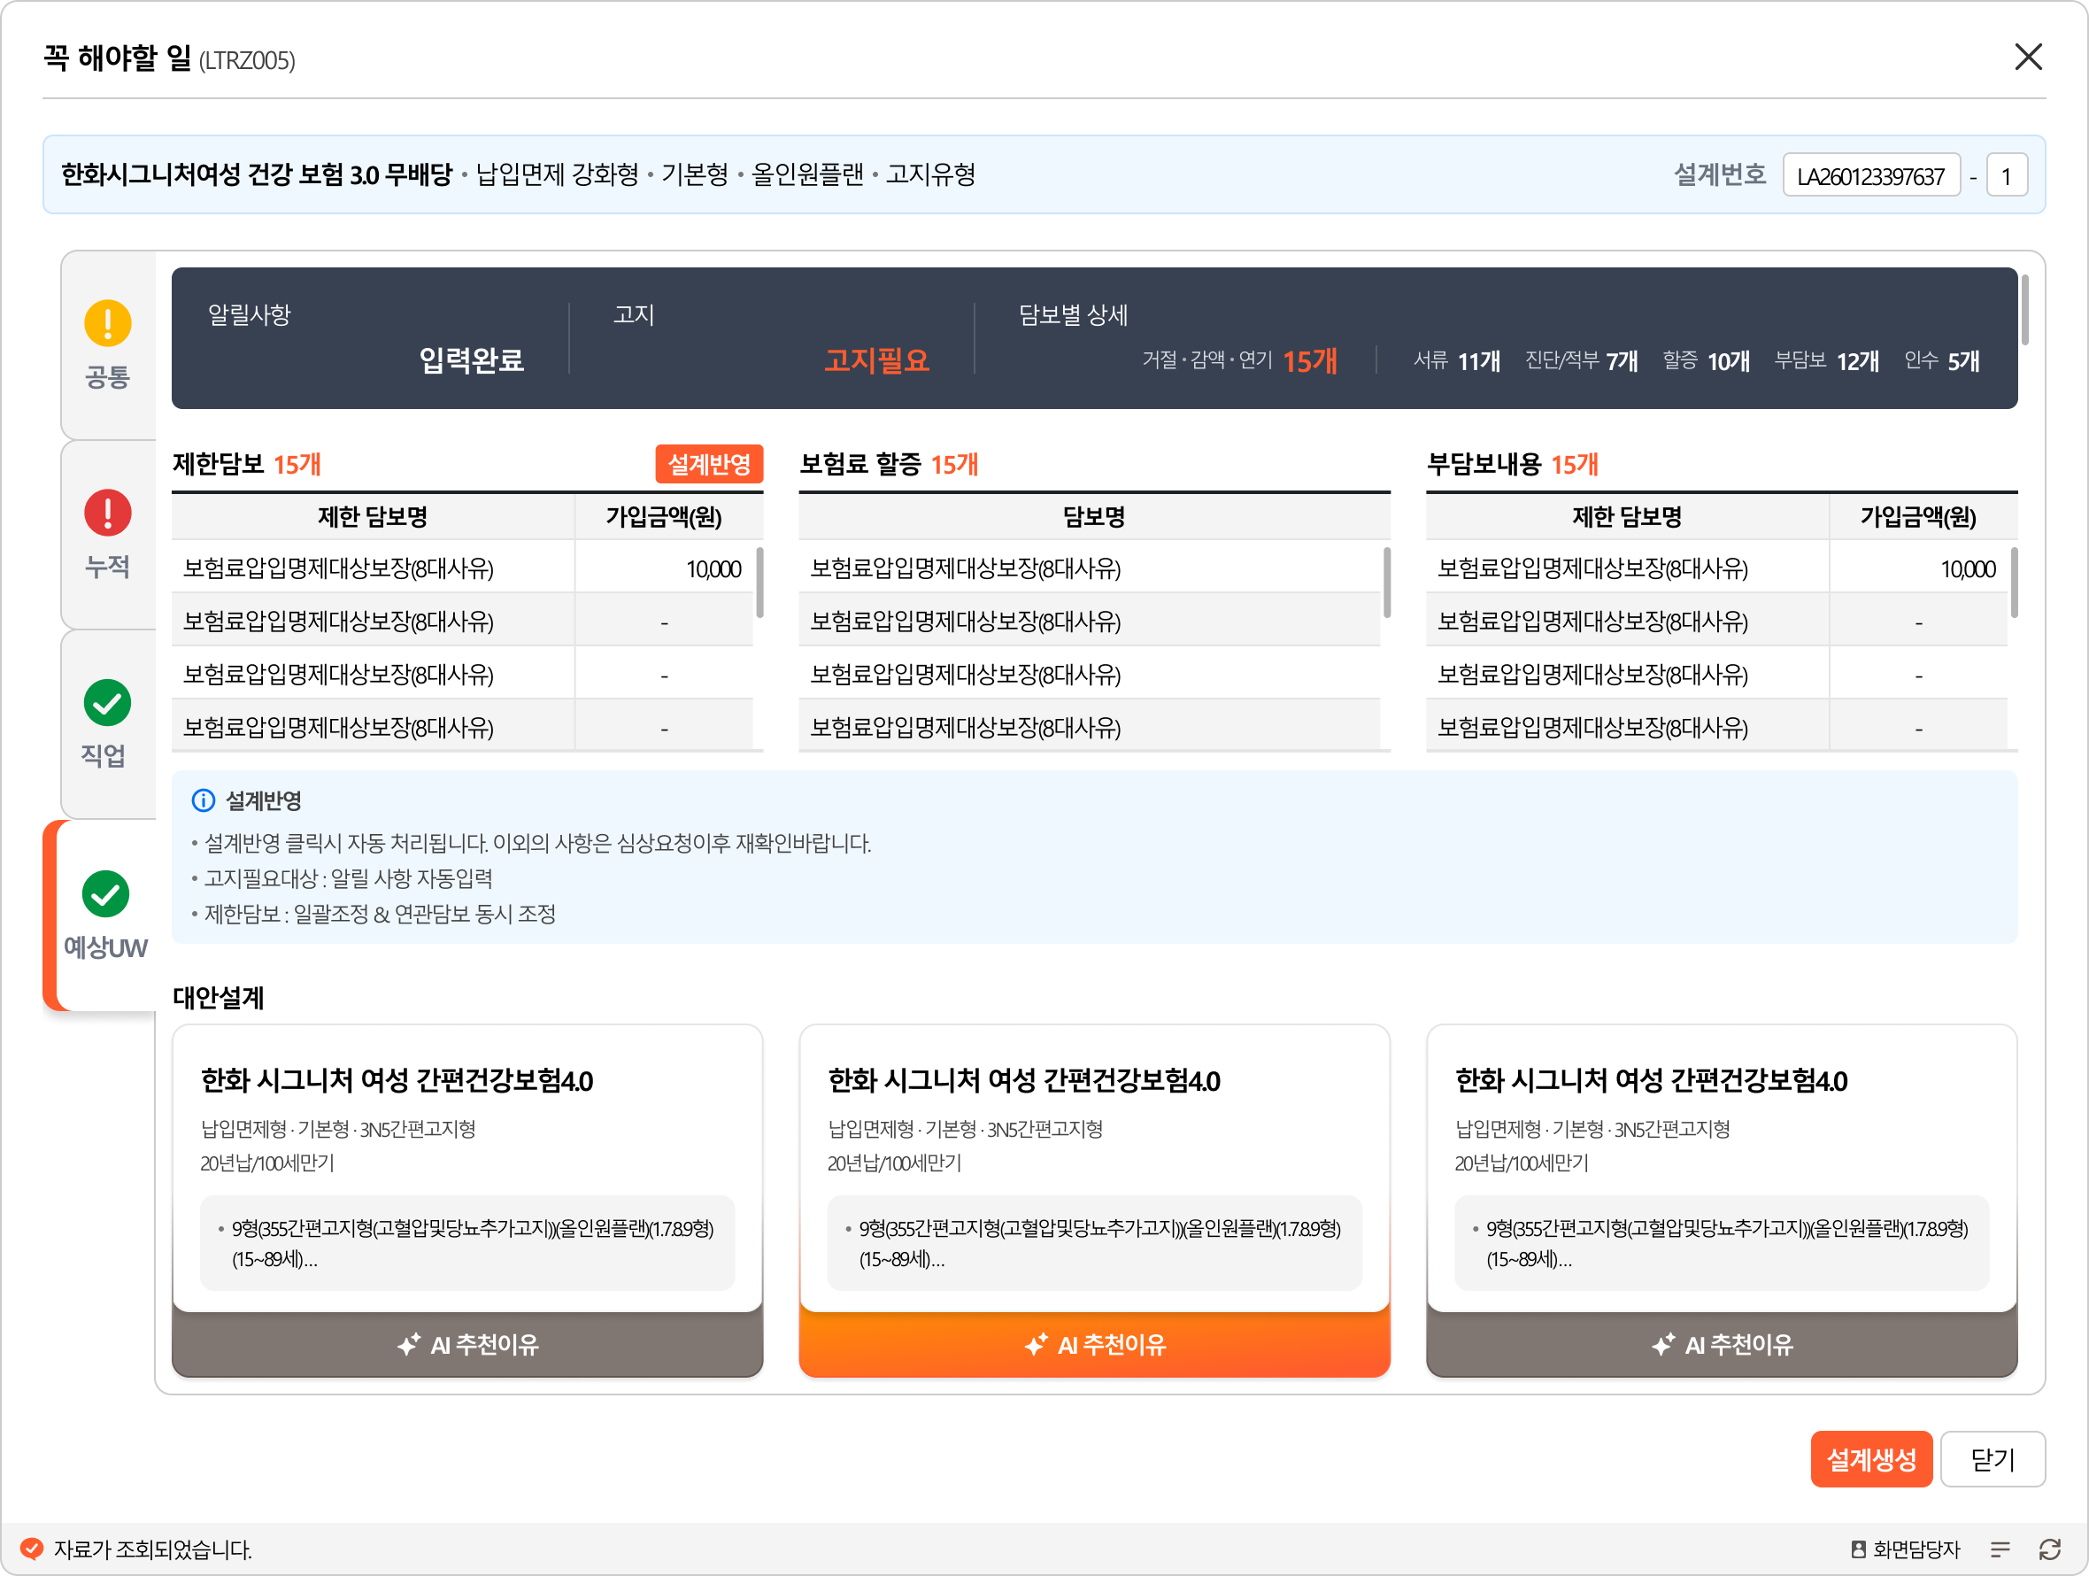

 |  |  |  |  |  | 대안설계 1 |  |  |  |  | 대안설계 2 |  | 대안설계 3

 |  |  |  |  |  | 한화 시그니처 여성 간편건강보험4.0 무배당2604 |  |  |  |  | 한화 3N5 더간편건강보험(세만기형) 무배당2604 |  | 한화 시그니처 여성 건강보험3.0 2504
 |  |  |  |  |  | 납입면제형, 납입후50%해약환급금지급형, 3N5간편고지형 |  |  |  |  | 납입후50%해약환급금지급형, 납입면제 운영형, 3N5간편고지형Ⅲ |  | 납입면제형, 납입후50%해약환급금지급형[할증운영상품]

 |  |  |  |  |  | (올케어플랜)(4~5형)(15-80세) |  |  |  |  | (프리미엄올인원플랜)(1.7.8.9형)(15-80세) |  | 올인원플랜(15-80세)
 |  |  |  |  |  | 100세만기 | 월납 / 20년납 |  |  |  | 100세만기 | 월납 / 20년납 | 100세만기 월납 / 20년납
 |  |  |  |  |  | 3형(345간편고지형) |  |  |  |  | 1형(355간편고지형)(올인원플랜)(1.7.8.9형)(15-80세) |  | 1형(일반고지형)

비교설계
LA260706316585 |  |  | LA260716362108 |  |  | LA260707319074 |  |  | LA260707319116

기준설계 |  |  | 비교설계1 |  |  | 비교설계2 |  |  | 비교설계3
한화 더 경증 간편건강보험Ⅱ(세만기형) 무배당2604 |  |  | 한화 더 경증 간편건강보험Ⅱ(세만기형) 무배당2604 |  |  | 한화 3N5 더간편건강보험(세만기형) 무배당2604 |  |  | 한화 시그니처 여성 간편건강보험4.0 무배당2604
납입후50%해약환급금지급형, 간편고지형 |  |  | 납입후50%해약환급금지급형, 간편고지형 |  |  | 납입후50%해약환급금지급형, 납입면제 운영형, 3N5간편고지형Ⅲ |  |  | 납입면제형, 납입후50%해약환급금지급형, 3N5간편고지형

(올인원플랜)(5~12형)(15-80세) |  |  | (올인원플랜)(5~12형)(15-80세) |  |  | (프리미엄올인원플랜)(1.7.8.9형)(15-80세) |  |  | (올케어플랜)(4~5형)(15-80세)
100세만기 | 월납 / 20년납 |  | 90세만기 | 월납 / 30년납 |  | 100세만기 | 월납 / 20년납 |  | 100세만기 | 월납 / 20년납

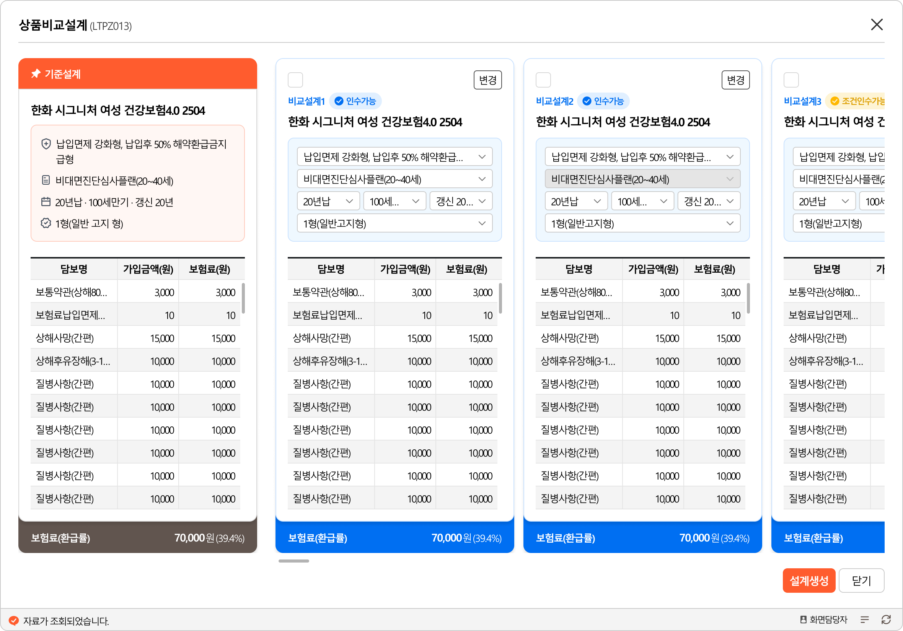
(만원)
(만원)
(만원)
보통약관(상해80%이상후유장해)(간편) | 1,000만원 | 70 | 보통약관(상해80%이상후유장해)(간편) | 1,000만원 | 50 | 보통약관(상해80%이상후유장해)(간편) | 1,000만원 | 80 | 보통약관(상해사망(간편)) | 1,000만원 | 330
보험료납입면제대상보장(4대사유)(간편) | 10만원 | 247 | 보험료납입면제대상보장(4대사유)(간편) | 10만원 | 183 | 보험료납입면제대상보장(5대사유)(간편) | 10만원 | 261 | 보험료납입면제대상보장(5대사유)(간편) | 10만원 | 247
암(4대유사암제외)진단비(간편) | 3,000만원 | 48,600 | 암(4대유사암제외)진단비(간편) | 3,000만원 | 36,120 | 암(4대유사암제외)진단비(간편) | 2,000만원 | 33,280 | 보장보험료50%납입지원Ⅱ(4대유사암)(간편) | 6만원 | 4,861
4대유사암진단비(간편) | 2,400만원 | 5,424 | 4대유사암진단비(간편) | 2,400만원 | 4,308 | 4대유사암진단비(간편) | 1,600만원 | 3,752 | 4대유사암진단비(간편) | 1,600만원 | 3,752
4대유사암진단비(기타피부암)(간편) | 600만원 | 456 | 4대유사암진단비(기타피부암)(간편) | 600만원 | 282 | 4대유사암진단비(기타피부암)(간편) | 400만원 | 312 | 4대유사암진단비(기타피부암)(간편) | 400만원 | 304
4대유사암진단비(제자리암)(간편) | 600만원 | 2,154 | 4대유사암진단비(제자리암)(간편) | 600만원 | 1,752 | 4대유사암진단비(제자리암)(간편) | 400만원 | 1,492 | 4대유사암진단비(제자리암)(간편) | 400만원 | 1,496
4대유사암진단비(경계성종양)(간편) | 600만원 | 414 | 4대유사암진단비(경계성종양)(간편) | 600만원 | 300 | 4대유사암진단비(경계성종양)(간편) | 400만원 | 284 | 4대유사암진단비(경계성종양)(간편) | 400만원 | 280
4대유사암진단비(갑상선암)(간편) | 600만원 | 2,400 | 4대유사암진단비(갑상선암)(간편) | 600만원 | 1,974 | 4대유사암진단비(갑상선암)(간편) | 400만원 | 1,664 | 4대유사암진단비(갑상선암)(간편) | 400만원 | 1,672
암(특정유사암포함)항암세기조절방사선치료비(1회한)(간편) | 1,000만원 | 2,350 | 암(특정유사암포함)항암세기조절방사선치료비(1회한)(간편) | 1,000만원 | 1,740 | 암(특정유사암포함)항암세기조절방사선치료비(1회한)(간편) | 1,000만원 | 2,420 | 여성통합암(4대유사암제외)진단비Ⅱ(간편) | 26,000만원 | 38,020
암(특정유사암포함)항암양성자방사선치료비(1회한)(간편) | 2,000만원 | 1,080 | 암(특정유사암포함)항암양성자방사선치료비(1회한)(간편) | 2,000만원 | 820 | 암(특정유사암포함)항암양성자방사선치료비(1회한)(간편) | 2,000만원 | 1,120 | 여성통합암(4대유사암제외)진단비Ⅱ(대장암)(간편) | 2,000만원 | 5,140
암(특정유사암포함)항암중입자방사선치료비(1회한)(간편) | 3,000만원 | 1,710 | 암(특정유사암포함)항암중입자방사선치료비(1회한)(간편) | 3,000만원 | 1,290 | 암(특정유사암포함)항암중입자방사선치료비(1회한)(간편) | 3,000만원 | 1,770 | 여성통합암(4대유사암제외)진단비Ⅱ(특정소화기관암)(간편) | 2,000만원 | 8,560
암(특정유사암포함)표적항암약물허가치료비(1회한)(간편) | 500만원 | 2,045 | 암(특정유사암포함)표적항암약물허가치료비(1회한)(간편) | 500만원 | 1,440 | 암(특정유사암포함)표적항암약물허가치료비(1회한)(간편) | 500만원 | 2,100 | 여성통합암(4대유사암제외)진단비Ⅱ(유방암)(간편) | 2,000만원 | 10,140
카티(CAR-T)항암약물허가치료비(1회한)(간편) | 5,000만원 | 215 | 카티(CAR-T)항암약물허가치료비(1회한)(간편) | 5,000만원 | 150 | 카티(CAR-T)항암약물허가치료비(1회한)(간편) | 5,000만원 | 220 | 여성통합암(4대유사암제외)진단비Ⅱ(자궁관련암)(간편) | 2,000만원 | 2,900
암(4대유사암제외)특정항암호르몬약물허가치료비(연간1회한)(간편) | 200만원 | 1,060 | 암(4대유사암제외)특정항암호르몬약물허가치료비(연간1회한)(간편) | 200만원 | 796 | 암(4대유사암제외)특정항암호르몬약물허가치료비(연간1회한)(간편) | 200만원 | 1,100 | 여성통합암(4대유사암제외)진단비Ⅱ(난소암)(간편) | 2,000만원 | 1,100
뇌혈관질환진단비(간편) | 500만원 | 8,390 | 뇌혈관질환진단비(간편) | 500만원 | 6,095 | 뇌혈관질환진단비(간편) | 500만원 | 8,635 | 여성통합암(4대유사암제외)진단비Ⅱ(특정여성생식기관암)(간편) | 2,000만원 | 140
뇌졸중진단비(간편) | 500만원 | 4,385 | 뇌졸중진단비(간편) | 500만원 | 3,040 | 뇌졸중진단비(간편) | 500만원 | 4,535 | 여성통합암(4대유사암제외)진단비Ⅱ(비뇨기관암(요로암))(간편) | 2,000만원 | 1,300
뇌출혈진단비(간편) | 1,500만원 | 3,900 | 뇌출혈진단비(간편) | 1,500만원 | 2,760 | 뇌출혈진단비(간편) | 1,500만원 | 4,050 | 여성통합암(4대유사암제외)진단비Ⅱ(폐암)(간편) | 2,000만원 | 3,800
뇌전증진단비(간편) | 1,000만원 | 3,240 | 뇌전증진단비(간편) | 1,000만원 | 2,430 | 뇌전증진단비(간편) | 1,000만원 | 3,370 | 여성통합암(4대유사암제외)진단비Ⅱ(특정호흡기및흉곽내기관암)(간편) | 2,000만원 | 360
허혈성심장질환진단비(간편) | 500만원 | 2,980 | 허혈성심장질환진단비(간편) | 500만원 | 2,160 | 심혈관특정질환Ⅰ진단비(간편) | 500만원 | 4,905 | 여성통합암(4대유사암제외)진단비Ⅱ(눈,뇌,중추신경계통및내분비선암)(간편) | 2,000만원 | 420
심혈관특정질환Ⅰ진단비(간편) | 500만원 | 4,660 | 심혈관특정질환Ⅰ진단비(간편) | 500만원 | 3,445 | 심혈관특정질환Ⅱ진단비(간편) | 1,000만원 | 2,150 | 여성통합암(4대유사암제외)진단비Ⅱ(입술,구강및인두암)(간편) | 2,000만원 | 480
심혈관특정질환Ⅱ진단비(간편) | 1,000만원 | 2,040 | 심혈관특정질환Ⅱ진단비(간편) | 1,000만원 | 1,390 | 허혈성심장질환진단비(간편) | 500만원 | 3,145 | 여성통합암(4대유사암제외)진단비Ⅱ(뼈,관절,악성흑색종,중피성및연조직암)(간편) | 2,000만원 | 640
급성심근경색증진단비(간편) | 1,000만원 | 1,600 | 급성심근경색증진단비(간편) | 1,000만원 | 1,100 | 급성심근경색증진단비(간편) | 1,000만원 | 1,700 | 여성통합암(4대유사암제외)진단비Ⅱ(림프및조혈관련특정암)(간편) | 2,000만원 | 3,040
심근병증진단비(간편) | 1,000만원 | 2,090 | 심근병증진단비(간편) | 1,000만원 | 1,410 | 심근병증진단비(간편) | 1,000만원 | 2,170 | 암(특정유사암포함)항암세기조절방사선치료비(1회한)(간편) | 1,000만원 | 2,370
심장판막협착증(대동맥판막)진단비(간편) | 100만원 | 118 | 심장판막협착증(대동맥판막)진단비(간편) | 100만원 | 71 | 심장판막협착증(대동맥판막)진단비(간편) | 100만원 | 123 | 암(특정유사암포함)항암양성자방사선치료비(1회한)(간편) | 3,000만원 | 1,590
암(4대유사암제외)수술비Ⅱ(수술1회당)(간편) | 500만원 | 8,000 | 암(4대유사암제외)수술비Ⅱ(수술1회당)(간편) | 500만원 | 6,150 | 암(4대유사암제외)수술비Ⅱ(수술1회당)(간편) | 500만원 | 8,300 | 암(특정유사암포함)항암중입자방사선치료비(1회한)(간편) | 5,000만원 | 2,800
4대유사암수술비Ⅱ(수술1회당)(간편) | 100만원 | 830 | 4대유사암수술비Ⅱ(수술1회당)(간편) | 100만원 | 670 | 4대유사암수술비Ⅱ(수술1회당)(간편) | 100만원 | 850 | 암(특정유사암포함)표적항암약물허가치료비(1회한)(간편) | 1,000만원 | 4,160
뇌혈관질환수술비(1회한)(간편) | 500만원 | 2,950 | 뇌혈관질환수술비(1회한)(간편) | 500만원 | 2,150 | 뇌혈관질환수술비(1회한)(간편) | 500만원 | 3,200 | 카티(CAR-T)항암약물허가치료비(1회한)(간편) | 5,000만원 | 205
허혈성심장질환수술비(1회한)(간편) | 500만원 | 3,155 | 허혈성심장질환수술비(1회한)(간편) | 500만원 | 2,250 | 허혈성심장질환수술비(1회한)(간편) | 500만원 | 3,290 | 암(4대유사암제외)특정항암호르몬약물허가치료비(연간1회한)(간편) | 200만원 | 980
계 |  | 111,139 | 계 |  | 82,018 | 상해중환자실입원비(1일이상10일한도)(간편) | 100만원 | 8,700 | 뇌혈관질환진단비(간편) | 1,000만원 | 16,840
 |  |  |  |  |  | 질병중환자실입원비(1일이상180일한도)(간편) | 30만원 | 2,670 | 뇌졸중진단비(간편) | 1,000만원 | 8,590
 |  |  |  |  |  | 계 |  | 107,896 | 뇌출혈진단비(간편) | 1,500만원 | 3,885
 |  |  |  |  |  |  |  |  | 뇌전증진단비(간편) | 1,000만원 | 3,230
 |  |  |  |  |  |  |  |  | 허혈성심장질환진단비(간편) | 1,000만원 | 5,570
 |  |  |  |  |  |  |  |  | 급성심근경색증진단비(간편) | 1,000만원 | 1,400
 |  |  |  |  |  |  |  |  | 심근병증진단비(간편) | 1,000만원 | 2,040
 |  |  |  |  |  |  |  |  | 심장판막협착증(대동맥판막)진단비(간편) | 100만원 | 118
 |  |  |  |  |  |  |  |  | 암(4대유사암제외)수술비Ⅱ(수술1회당)(간편) | 500만원 | 7,900
 |  |  |  |  |  |  |  |  | 4대유사암수술비Ⅱ(수술1회당)(간편) | 100만원 | 860
 |  |  |  |  |  |  |  |  | 뇌혈관질환수술비(1회한)(간편) | 1,000만원 | 5,900
 |  |  |  |  |  |  |  |  | 뇌졸중수술비(1회한)(간편) | 1,000만원 | 3,900
 |  |  |  |  |  |  |  |  | 허혈성심장질환수술비(1회한)(간편) | 1,000만원 | 6,400
 |  |  |  |  |  |  |  |  | 급성심근경색증수술비(1회한)(간편) | 1,000만원 | 1,500
 |  |  |  |  |  |  |  |  | 계 |  | 127,448

